Foglio1
I colori delle celle hanno i seguenti significati:
- in azzurro le celle che necessitano di un input da parte dell'utente
- in giallo i valori calcolati da utilizzare per georeferenziare l'immagine

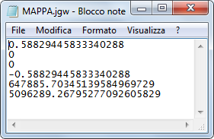
 | DATI CONTENUTI NEL FILE .jgw
A | 0.5882944583334020 | Dimensione di un pixel in unità della mappa nella direzione X
D | 0.000 | Scostamento di un pixel rispetto alla direzione X in unità della mappa
B | 0.000 | Scostamento di un pixel rispetto alla direzione Y in unità della mappa
E | -0.5882944583334020 | Dimensione di un pixel in unità della mappa nella direzione Y
C | 647885.703451395 | Coordinata X del centro del pixel superiore sinistro in unità della mappa
F | 5096289.267952770 | Coordinata Y del centro del pixel superiore sinistro in unità della mappa

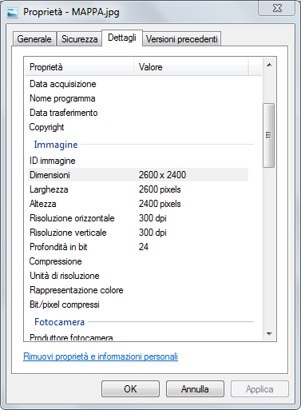
 | DATI DELL'IMMAGINE
b | 2600 | larghezza in pixel dell'immagine
h | 2400 | altezza in pixel dell'immagine

 | PARAMETRI REALI DELL'AREA RAPPRESENTATA
 | 1529.565591667 | larghezza dell'immagine in unità della mappa
 | 1411.906700000 | altezza dell'immagine in unità della mappa
 | 647885.409304166 | Coordinata X dell'angolo superiore sinistro dell'immagine
 | 5096289.562099999 | Coordinata Y dell'angolo superiore sinistro dell'immagine
 | 649414.974895833 | Coordinata X dell'angolo superiore destro dell'immagine
 | 5096289.562099999 | Coordinata Y dell'angolo superiore destro dell'immagine
 | 647885.409304166 | Coordinata X dell'angolo inferiore sinistro dell'immagine
 | 5094877.655399999 | Coordinata Y dell'angolo inferiore sinistro dell'immagine
 | 649414.974895833 | Coordinata X dell'angolo inferiore destro dell'immagine
 | 5094877.655399999 | Coordinata Y dell'angolo inferiore destro dell'immagine

 |  | a = | 0.0000000000000000 | gradi decimali

 | 647885.409304166,5096289.5621 |  | 1529.5655916668452000 |  | 649414.974895833,5096289.5621
 |  | IMMAGINE (qui rappresentata in orizzontale anche se è inclinata)
 | 1411.9067000001648000

 | 647885.409304166,5094877.6554 |  |  |  | 649414.974895833,5094877.6554

